상품제안서
송월 포모스 뉴스포츠 Sports Towel | 상품코드: F12664

 |  |  |  |  |  |  | 02-412-0044 | www.easy1.co.kr
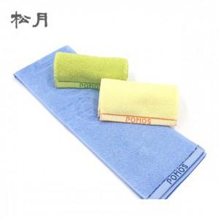

【상세/제작정보】

【인쇄/포장옵션】 | 실크 / 포장지포장

【공급단가】 | 수량 | 300~ | 500~ | 1,000~ | 3,000~ | 5,000~
*VAT별도 | 단가 | 1,930원 | 1,850원 | 1,780원 | 1,710원 | 1,670원

【상품 URL】 | http://www.easy1.co.kr/src/goods_detail.php?gdno=12664

